Лист1
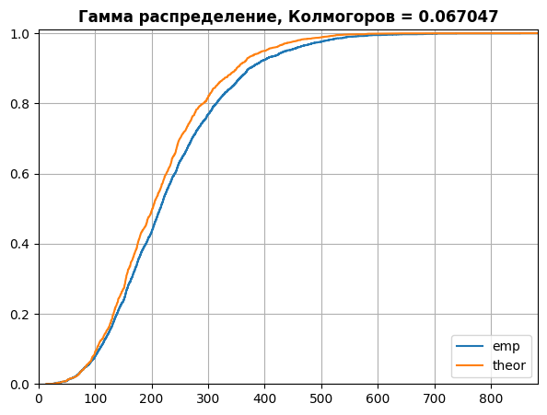
Gamma
Test
Параметры | alpha | 4.443
 | beta | 51.279
 | lmbd | 0.004

Pred
Параметры | alpha | 5.246
 | beta | 46.626
 | lmbd эмпирическая | 0.004
 | lmbd теоретическая | 0.004

Колмогоров |  | 0.067

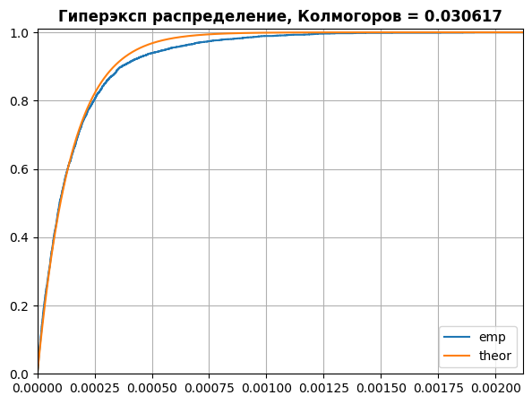
Hyperexponential
Test
Параметры | lmbd1 | 8595.683
 | lmbd2 | 2784.012
 | p | 0.790
 | lmbd | 5975.592

Pred
Параметры | lmbd1 | 6588.848
 | lmbd2 | 7212.555
 | p | 0.500
 | lmbd эмпирическая
 | lmbd теоретическая | 6886.817

Колмогоров |  | 0.031

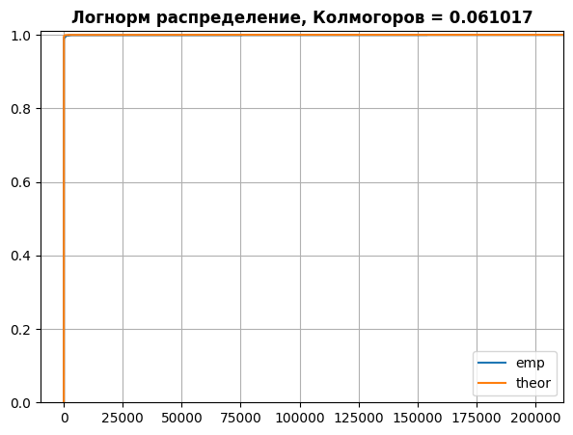
Lognormvariate
Test
Параметры | mu | -9.227
 | sigma | 5.751
 | lmbd | 573.230 | 0.001

Pred
Параметры | mu | -9.705
 | sigma | 5.170
 | lmbd эмпирическая | 597.230 | 0.007
 | lmbd теоретическая | 1236.569 | 0.026

Колмогоров |  | 0.061

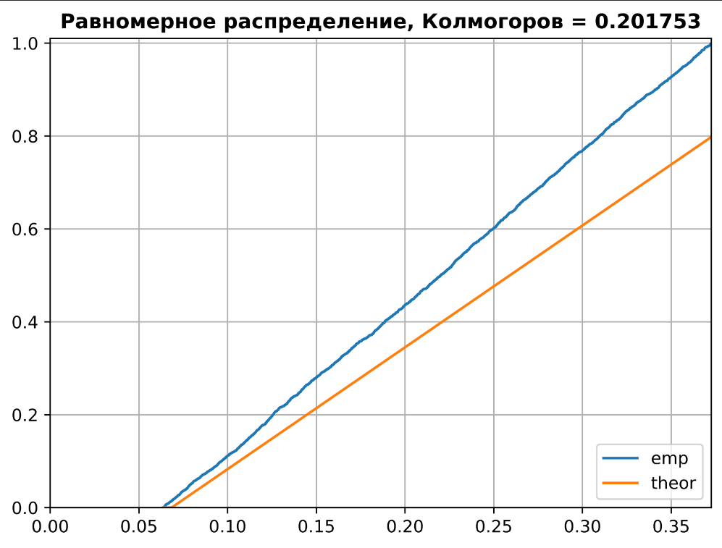
Uniform
Test
Параметры | a | 0.063
 | b | 0.373
 | lmbd | 4.587

Pred
Параметры | a | 0.068
 | b | 0.381
 | lmbd эмпирическая | 4.580
 | lmbd теоретическая | 4.448

Колмогоров |  | 0.034

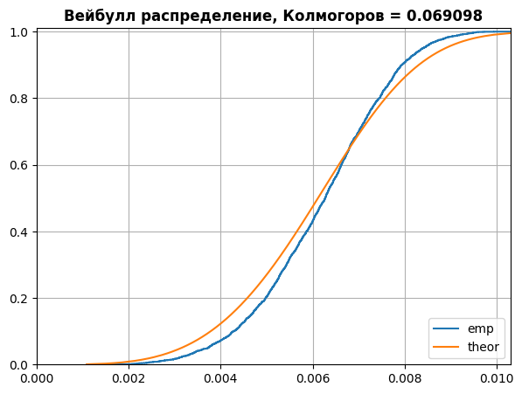
Weibull
Test
Параметры | alpha | 0.007
 | beta | 4.954
 | lmbd | 162.421

Pred
Параметры | alpha | 0.007
 | beta | 3.923
 | lmbd эмпирическая | 161.821
 | lmbd теоретическая | 164.423

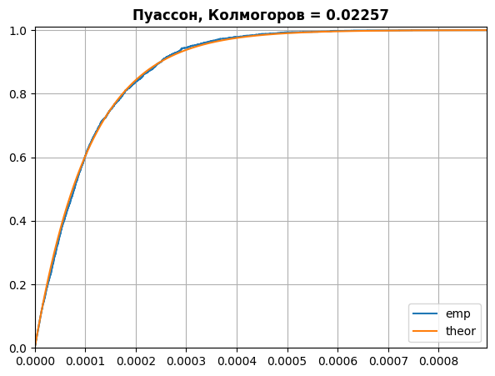
Колмогоров |  | 0.069

Pois
Test
Параметры | lmbd | 9274.909349

Pred
Параметры | lmbd | 9250.451000

Колмогоров |  | 0.022570

MMPP
Test
Параметры | k | 2
 | q_matrix | -0.147 | 0.147
 |  | 0.105 | -0.105
 | lmbd | 37.601 | 6.419

Pred
Параметры | k | 2
 | q_matrix | -0.576 | 0.576
 |  | 0.463 | -0.463
 | lmbd | 37.474 | 24.105

Колмогоров |  | 0.042 |  | lmbd эмп | 38.565
 |  |  |  | lmbd теор | 30.789

MMPP
Test
Параметры | k | 3
 | q_matrix | -0,952134 | 0,06520 | 0.886925
 |  | 0,295596 | -0,542604 | 0.247008
 |  | 0.121931 | 0,350948 | -0,472879
 | lmbd | 48.870215 | 27.323783 | 48.794689

Pred
Параметры | k | 3
 | q_matrix | -0,62516385 | 0,296878 | 0.3282
 |  | 0,31604 | -0,623756 | 0.307716
 |  | 0.357119 | 0,353684 | -0,710803
 | lmbd | 30.055458 | 33.559734 | 24.056917

Колмогоров |  | 0.054333

MMPP
Test
Параметры | k | 4
 | q_matrix | -0.8907 | 0.0046 | 0.5110 | 0.3751
 |  | 0.2929 | -0.9315 | 0.4556 | 0.1830
 |  | 0.2779 | 0.1929 | -0.5194 | 0.0486
 |  | 0.5924 | 0.1803 | 0.0548 | -0.8275
 | lmbd | 15.0719 | 32.6289 | 7.2321 | 16.7736

Pred
Параметры | k | 4
 | q_matrix | -0.7438 | 0.2632 | 0.2341 | 0.2465
 |  | 0.2539 | -0.8367 | 0.3500 | 0.2328
 |  | 0.2487 | 0.2803 | -0.7853 | 0.2563
 |  | 0.2687 | 0.2684 | 0.2565 | -0.7936
 | lmbd | 16.8781 | 22.5882 | 17.1436 | 29.0266

Колмогоров |  | 0.096333

Лист2
Gamma
Test
Параметры | alpha | 0.761
 | beta | 49.114
 | lmbd | 0.027

Pred |  |  | Ошибка
Параметры | alpha | 0.696 | 9
 | beta | 41.234 | 16
 | lmbd эмпирическая | 0.026 | 3
 | lmbd теоретическая | 0.035 | 31

Колмогоров |  | 0.102

Hyperexponential
Test
Параметры | lmbd1 | 6431.001
 | lmbd2 | 9492.224
 | p | 0.573
 | lmbd | 7459.051

Pred |  |  | Ошибка
Параметры | lmbd1 | 7156.179 | 11
 | lmbd2 | 7084.960 | 25
 | p | 0.510 | 11
 | lmbd эмпирическая | 7622.500 | 2
 | lmbd теоретическая | 7121.109 | 5

Колмогоров |  | 0.032

Lognormvariate
Test
Параметры | mu | -9.227
 | sigma | 5.751
 | lmbd | 0.001

Pred |  |  | Ошибка
Параметры | mu | -9,705 | 5
 | sigma | 5.170 | 11
 | lmbd эмпирическая | 0,007 | 90
 | lmbd теоретическая | 0.026 | 3794

Колмогоров |  | 0.052

Uniform
Test
Параметры | a | 0.038
 | b | 0.259
 | lmbd | 6.712

Pred |  |  | Ошибка
Параметры | a | 0.044 | 14
 | b | 0.232 | 11
 | lmbd эмпирическая | 6.781 | 1
 | lmbd теоретическая | 7.236 | 8

Колмогоров |  | 0.116

Weibull
Test
Параметры | alpha | 0.007
 | beta | 4.954
 | lmbd | 162.421

Pred |  |  | Ошибка
Параметры | alpha | 0.007 | 4
 | beta | 3.923 | 26
 | lmbd эмпирическая | 161.805 | 0
 | lmbd теоретическая | 164.423 | 1

Колмогоров |  | 0.069

Pois
Test
Параметры | lmbd | 3531.907

Pred |  |  | Ошибка
Параметры | lmbd | 3563.570 | 1
 | lmbd_emp | 3567.335 | 1

Колмогоров |  | 0.013

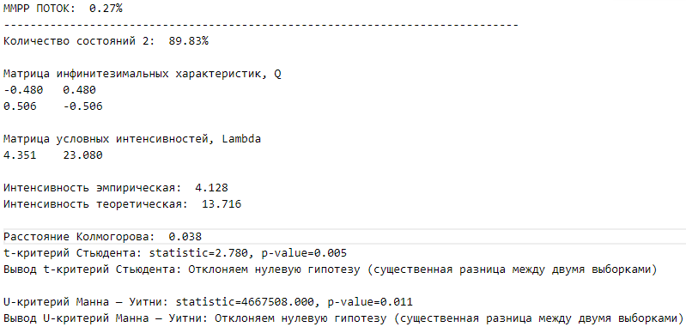
MMPP
Test
Параметры | k | 2
 | q_matrix

 | lmbd

Pred
Параметры | k | 2
 | q_matrix

 | lmbd

Колмогоров

MMPP
Test
Параметры | k | 3
 | q_matrix

 | lmbd

Pred
Параметры | k | 3
 | q_matrix

 | lmbd

Колмогоров

MMPP
Test
Параметры | k | 4
 | q_matrix

 | lmbd |  |  | lmbd эмпирическая
 |  |  |  | lmbd теоретическая
Pred
Параметры | k | 4
 | q_matrix

 | lmbd

Колмогоров

